INTRODUCCIÓN
RECOMENDACIÓN IMPORTANTE: Para garantizar el buen uso de la información, es de vital importancia que NO DESCARGUES ESTE DOCUMENTO. Deberás diligenciarlo directamente en este archivo que se encuentra almacenado en la nube.



¿QUÉ DEBES HACER?

5. ESTRUCTURA DE PÁGINA
A continuación podrás mosntrarnos cual es la estructura que quieres para tu página. |  |  | Quiero que Sense escoja por mi |  | FALSE
¿COMO DEBES HACERLO?

- Puedes hacerla a modo de mapa mental.
- Puedes copiar y pegar una imágen en donde podamos ver la estructura, como en el siguiente ejemplo:

EJEMPLO IMÁGEN

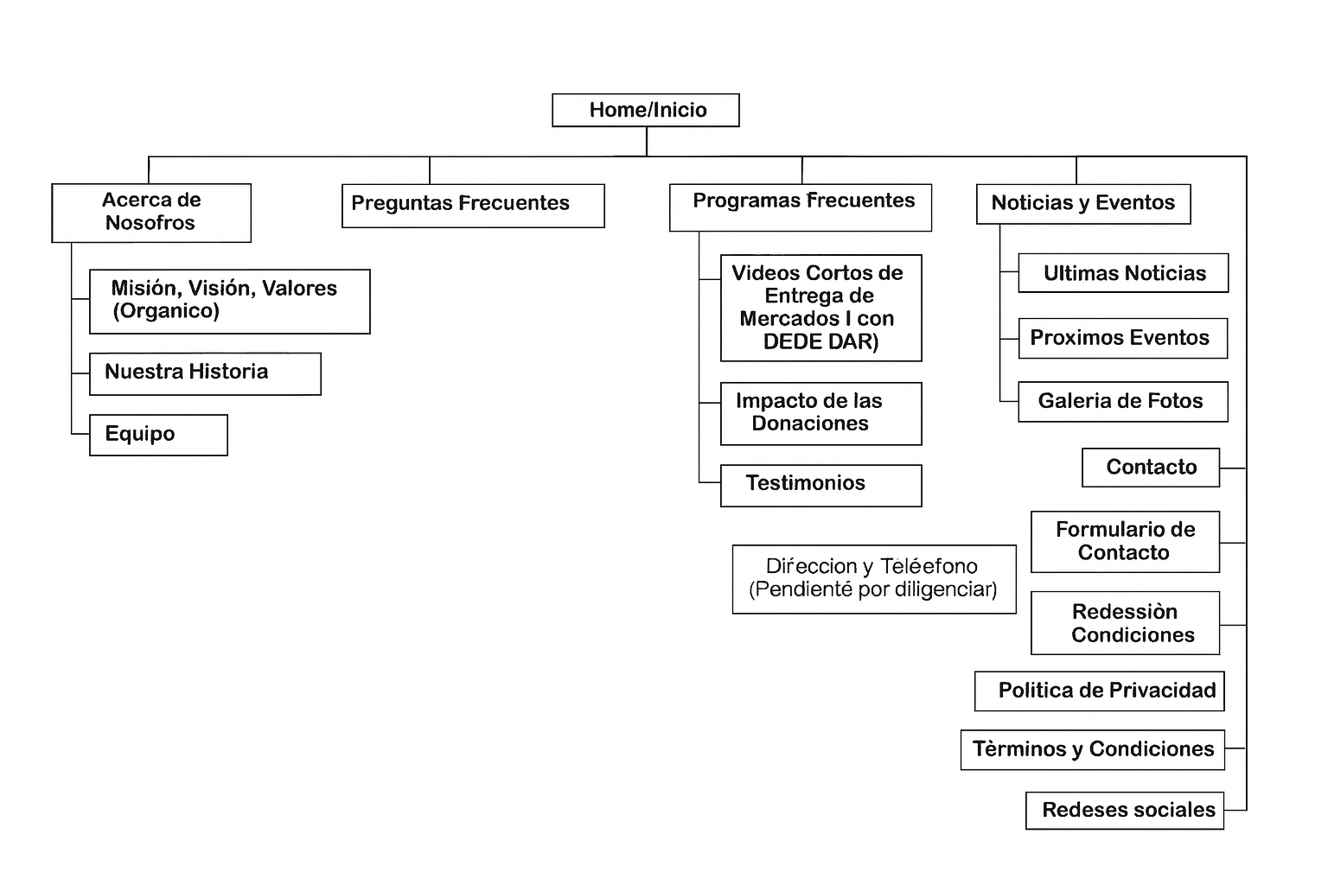

EJEMPLO MAPA MENTAL |  |  |  | Home/inicio

 | Elemento del menu |  | Elemento del menu |  | Elemento del menu |  | Elemento del menu

 | Subelemento | Subelemento | Subelemento | Subelemento | Subelemento | Subelemento | Subelemento | Subelemento

